상품제안서
레모 데스크톱 전자계산기 | 상품코드: F18222

 |  |  |  |  |  |  | 02-412-0044 | www.easy1.co.kr
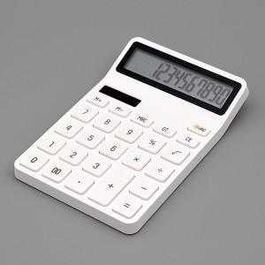 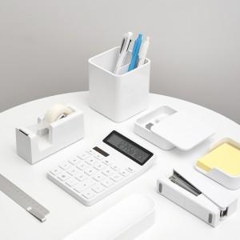 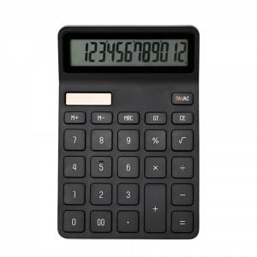

【상세/제작정보】 | 고품질 LCD 와이드 액정! 12자리 소프트 터치 계산기

【인쇄/포장옵션】 | 레이저 / 포장지포장

【공급단가】 | 수량 | 50~ | 100~ | 500~ | 1,000~ | 2,000~
*VAT별도 | 단가 | 14,110원 | 13,590원 | 13,060원 | 12,540원 | 12,230원

【상품 URL】 | https://dev.easy1.co.kr:443/src/goods_detail.php?gdno=18222

